DASHBOARD
COMPARACION DE LA RESISTENCIA FLEXURAL DE 3 CASAS DIFERENTES

CASA POR AID
 | Total
CASA 1 | 1654.0638217
CASA 2 | 1960.172438
CASA3 | 1923.979226
CASA POR UPCERA
 | Total
CASA 1 | 1631.6460567
CASA 2 | 1703.078516
CASA3 | 1462.377244

CASA POOR SAGEMAX
 | Total
CASA 1 | 1914.3002717
CASA 2 | 1295.74038
CASA3 | 1923.988892

Muestra
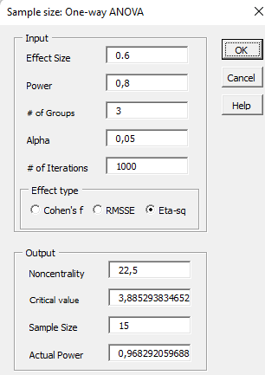

Etiquetas de fila | Promedio de SAGEMAX CARGA(N)
CASA 1 | 1914.3002717 | Efecto de error 0.6
CASA 2 | 1295.74038 | Potencia 80%
CASA3 | 1923.988892 | Confianza 95%
Total general | 1724.0279994 | Tamaño de la muestra 15 por grupo
 |  | Se tomaron 16 para minimizar el efecto de error
 |  | se urilizo el software real Statistics v9 en marzo 2024

